FORMULARIO
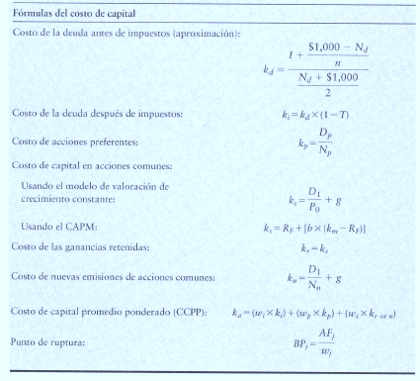
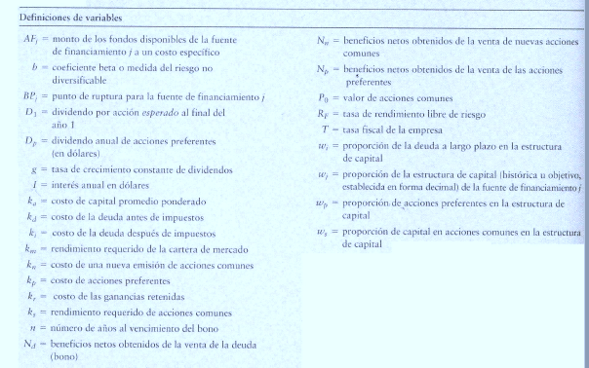

Punto de Ruptura = es aquél que existe cuando a una empresa se le acaba una de sus fuentes de financiamiento actuales y debe
pagar un costo más elevado para obtener más fondos de ese tipo

ENCABEZADO
Fábrica Fashion es una empresa en Guatemala que ofrece diseños especiales de ropa basados en las tendencias actuales y a un precio accesible. Actualmente sólo opera con una tienda en la ciudad capital, pero desea abrir otras tiendas el próximo año. La misión de la empresa es convertirse en la primera opción de ropa casual para sus clientes, por su estilo y valor. Usted, como analista financiero de la empresa, ha sido designado para analizar diferentes oportunidades de inversión que se tienen para el año 2024. Usted cuenta con la siguiente información correspondiente al año 2023.

Precio de venta por unidad | Q300.00 |  | Opción | Tienda | Inversión Inicial | FNE anual proyectado
Unidades vendidas en el año | 600 |  | 1 | Escuintla | Q150,000 | Q72,250
Costo de materias primas | Q 75.00 / unidad |  | 2 | Antigua | Q175,000 | Q75,000
Costo de mano de obra | Q 50.00 / unidad |  | 3 | Quetzaltenango | Q200,000 | Q79,250
Gastos Indirectos de fábrica (Costos Fijos) | Q10,000 |  | 4 | Zacapa | Q300,000 | Q81,000
Gastos de Administración y Ventas | Q5,000
Valor adeudado de un Préstamo Bancario | Q 120,000 (Saldo al final del año) |  |  | Fuentes de financimiento (actuales y futuras) |  |  | Fuentes de financimiento (actuales, es decir 31-12-2023)
Tasa interés sobre préstamo bancario actual | 10% anual |  |  | Acciones comunes actulaes |  |  |  | Monto | Wi
Número de acciones preferentes | 1,300 en circulación |  |  | Capital preferente |  |  | Acciones comunes actulaes | Q70,000.00 | 0.17330
Precio actual/ acción preferente | Q45 |  |  | Utilidades Retenidas |  |  | Capital preferente | Q58,500.00 | 0.14483
Número de acciones comunes | 2,500 en circulación |  |  | Prestamos bancarios |  |  | Utilidades Retenidas | Q155,420.00 | 0.38478
ISR | 25% |  |  | Nuevas acciones comunes |  |  | Prestamos bancarios | Q120,000.00 | 0.29709
Precio actual/ acción común | Q28 |  |  |  |  |  | TOTAL | Q403,920.00 | 1.00000
Política de Dividendos comunes | 35% sobre utilidades
Utilidades Retenidas acumuladas (inicio de año) | Q125,000
Tasa de rendimiento de acciones preferentes | 20% sobre el precio de la acción
Para poder captar fondos, si se emiten acciones comunes estas tendrán el mismo precio que tienen al día de hoy más un costo de flotación del 8%. Se considera que los dividendos comunes pueden crecer a una tasa del 6% anual.
Las opciones de inversión que se han logrado identificar al momento son 4 diferentes tiendas ubicadas en distintos puntos del país: Escuintla, Antigua Guatemala, Quetzaltenango y Zacapa. A continuación se detalla la inversión inicial requerida, así como el Flujo Neto de efectivo proyectado para los 5 años a utilizarse como período de análisis de la inversión.
Si la empresa desea evaluar las diferentes opciones de apertura de tienda, utilizando como TMAR 3% arriba de su WACC actual, y si se considera que la elección de cada alternativa es independiente de la otra, utilizando como método de evaluación de la TIR, indique en cuál o cuáles tiendas recomienda invertir para el año 2024 a la Fábrica Fashion.

Calculo de costo del prestamo bancario
Tasa interés sobre préstamo bancario actual | 10% | Kd | (Costo de deuda antes de impuestos)
ISR | 25% | T

$$Ki=10\%∗\left(1−25\%\right)$$
 | ki | 7.50%

Calculo de costo de las ganacias retenidas y de las acciones comunes

 |  | Kr | costo de ganacias retenidas
 |  | Ks | Costo de las acciones comunes actuales

Para obtenerlo se procederá primero a calcular el Ks. En este ejercicio, los datos proporcionados
Permite calcular usando el Modelo de crecimiento Constante

Dividendo por accion para el año 2024 | Q6.95 | D1 | Dividendo por accion periodo 1
Precio actual/ acción común (Po) | Q28.00 | Po | Precio por acción período 0
tasa de crecimiento constante de las acciones comunes (g) | 6% | g | tasa de crecimiento constante de los dividendos
politica de dividendos de la empresa | 35% sobre utilidades

Cálculo de las utilidades retenidas de la empresa para establecer el total de dividendos pagados en el 2023

ingreso sobre ventas | Q180,000.00 |  | ks=kr=6.95/28 +6%
(-) costo de ventas |  |  | Ks=kr | 30.80%
* costo de la materiar prima | Q45,000.00
* costo de la mano de obra | Q30,000.00
* GIF | Q10,000.00
Utilidad bruta | Q95,000.00
(-) Gatos de operación | Q5,000
Utilidad operativa (o antes de interes e impuestos) | Q90,000.00
(-) intereses | Q12,000.00
Utilidad antes de impuestos | Q78,000.00
(-) ISR 25% | Q19,500.00
Utilidad neta | Q58,500.00
(-) Dividendos preferentes | Q11,700
Utilidad del Periodo disponibles accionistas comunes | Q46,800.00
(-) Dividendos comunes | Q16,380.00
Utilidad retenida del peridodo | Q30,420.00

Número de acciones comunes | 2500 |  | Dato proporcionado
Dividendos comunes en 2023 | Q16,380.00
Dividendo por acción en el 2023 | Q6.55 |  | Do
Dividendo por acciones para el año 2024 | Q6.95 |  | D1

Cálculo de costo de nuevas acciones comunes

Dividendo por accion para el año 2024 | Q6.95 | D1 | Dividendo por acciones período 1
Precio de venta de la accion - Costo incurrido para su venta | Q25.76 | Nn | Beneficio neto por la venta de acciones
tasa de crecimiento constante de las acciones comunes (g) | 6% | g | tasa de crecimiento constante de los dividendos

 |  | Kn | 32.96%

Cálculo del punto de ruptura ocasionado por el agotamiento de las ganacias retenidas
 |  | BP | Punto de ruptura
 |  | Afi= | Monto de la fuente de financimiento que se agota
 |  | Wi= | Proporcion que le corresponde entre la fuentes de financiamiento

 |  |  |  |  | Intervalos | Fuentes de financimiento | Wi | Ki | Wacc | TMAR
 |  |  |  |  | Hasta Q403,920 | Acciones comunes actulaes | 0.173 | 30.80% | 22.32% | 25.32%
 |  |  |  |  |  | Capital preferente | 0.145 | 20%
 |  |  |  |  |  | Utilidades Retenidas | 0.385 | 30.80%
 |  |  |  |  |  | Prestamos bancarios | 0.297 | 7.50%
 |  |  |  |  | Arriba de Q403,920 | Capital comun | 0.56 | 32.96% | 23.52% | 26.52%
 |  |  |  |  |  | Capital preferent | 0.145 | 20%
 |  | BP | 155420/0.3848 |  |  | Presatamos bancarios | 0.297 | 7.50%
 |  | BP | Q403,920.0

 |  |  |  |  | Opción | Tienda | Inversión Inicial | FNE anual proyectado
 |  |  |  |  | 1 | Escuintla | Q150,000 | Q72,250
 |  |  |  |  | 2 | Antigua | Q175,000 | Q75,000
 |  |  |  |  | 3 | Quetzaltenango | Q200,000 | Q79,250
 |  |  |  |  | 4 | Zacapa | Q300,000 | Q81,000

 |  |  |  |  |  | Años | Opcion 1 | Opción | Opción 3 | Opción 4
 |  |  |  |  |  | 0 | -Q150,000 | -Q175,000 | -200000 | -300000 |  | Iversión inicial | Inversion inicial acumulada
 |  |  |  |  |  | 1 | Q72,250.00 | Q75,000.00 | Q79,250.00 | Q81,000.00 | Opcion 1 | Q150,000 | Q150,000
 |  |  |  |  |  | 2 | Q72,250.00 | Q75,000.00 | Q79,250.00 | Q81,000.00 | Opcion 2 | Q175,000 | Q325,000
 |  |  |  |  |  | 3 | Q72,250.00 | Q75,000.00 | Q79,250.00 | Q81,000.00 | Opcion 3 | Q200,000 | Q525,000
 |  |  |  |  |  | 4 | Q72,250.00 | Q75,000.00 | Q79,250.00 | Q81,000.00 | Opcion 4 | Q300,000 | Q825,000
 |  |  |  |  |  | 5 | Q72,250.00 | Q75,000.00 | Q79,250.00 | Q81,000.00 | Opcion 5
 |  |  |  |  |  | TIR | 38.83% | 32.27% | 28.17% | 10.92%

 |  |  |  | Gráfica del POI ( Programa de Oportunidades de Inversión)

 |  |  |  |  |  |  | Se usa el gráfico de dispersión con línea recta y marcadores
 |  |  |  | X | Y |  | X= inversion inicial acumulada
 |  |  |  | 0 | 38.83% |  | Y= TIR de cada opcion
 |  |  |  | Q150,000 | 38.83%
 |  |  |  | Q150,000 | 32.27%
 |  |  |  | Q325,000 | 32.27%
 |  |  |  | Q325,000 | 28.17%
Análisis de las oportunidades de inversión
 |  |  |  | Q525,000 | 28.17%
 |  |  |  | Q525,000 | 10.92%
 |  |  |  | Q825,000 | 10.92%
 |  |  |  | Q825,000 | 0

Opcion 1
Opcion 3
 |  |  |  | X | Y
 |  |  |  | 0 | 25.32% | X= Son los intervalos
 |  |  |  | 403920 | 25.32% | Y= TMAR
 |  |  |  | 403920 | 26.52%
 |  |  |  | Q825,000 | 26.52%

Opcion 4

